Sheet2
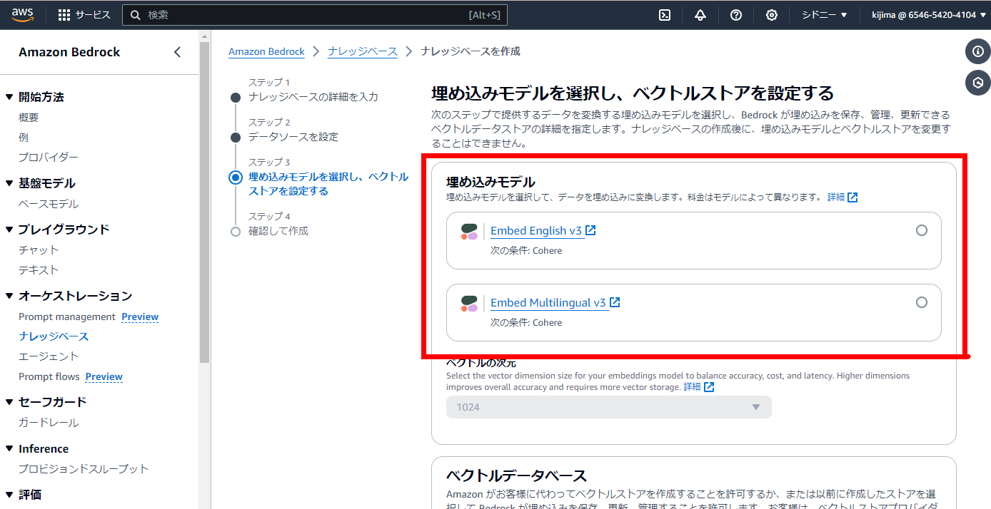

Sheet3
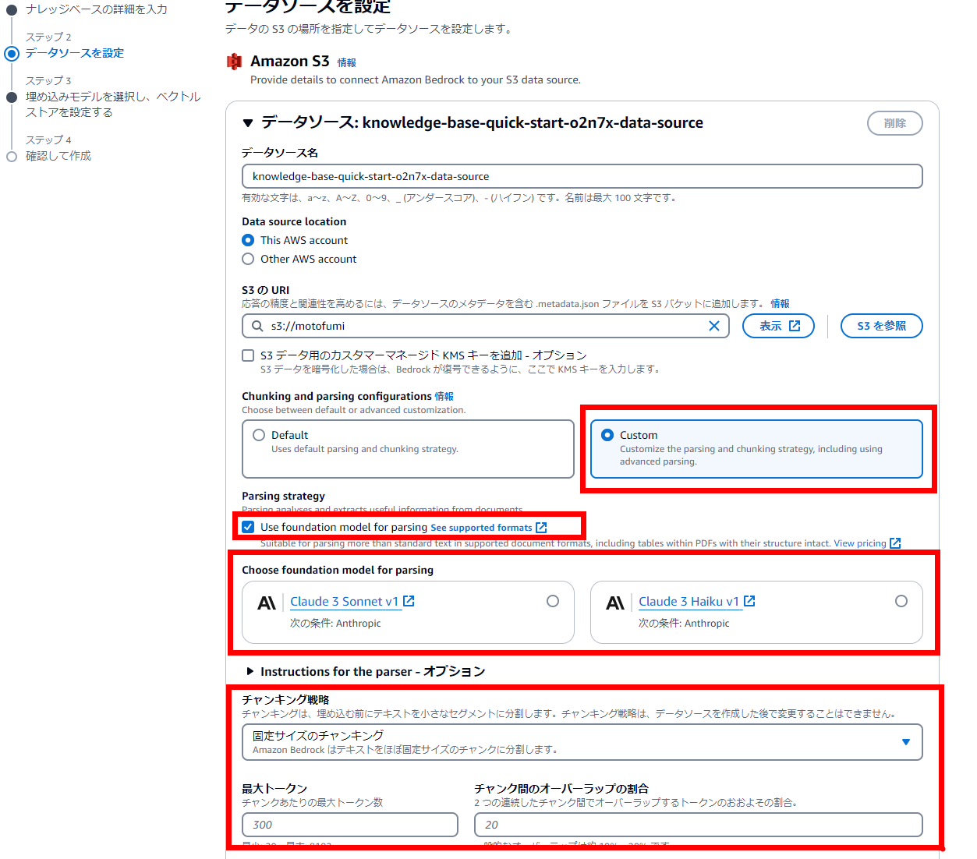

解析モデルの設定

解析モデルの設定

チャンクサイズの設定

Sheet4
search.zip
dummy_lambda.py から抜粋

 | def search_index(client, index, query, vector):
 | """インデックスを検索"""
 | response = client.search(
 | index=index,
 | body={
 | "query": {
 | "function_score": {
 | "query": {
 | "bool": {
 | "should": [
 | {
 | "match": {
 | "AMAZON_BEDROCK_TEXT_CHUNK": query
 | }
 | },
 | {
 | "knn": {
 | "bedrock-knowledge-base-default-vector": {
 | "vector": vector,
 | "k": 3
 | }
 | }
 | }
 | ]
 | }
重み
 | },
 | "functions": [
 | {
 | "weight": 1, # 重み1
 | "filter": {
 | "match": {
 | "AMAZON_BEDROCK_TEXT_CHUNK": query
 | }
 | }
重み
 | },
 | {
 | "weight": 1, # 重み2
 | "filter": {
 | "knn": {
 | "bedrock-knowledge-base-default-vector": {
 | "vector": vector,
 | "k": 3
 | }
 | }
 | }
 | },
 | {
goodの計算方法
 | "field_value_factor": {
 | "field": "good",
 | "factor": 1.5,
 | "modifier": "log1p",
 | "missing": 1
 | }
 | }
 | ],
 | "boost_mode": "multiply" # スコアのブースト方法
 | }
 | }
 | }
 | )
 | return response

Sheet5
